Popis SERVEROVNY
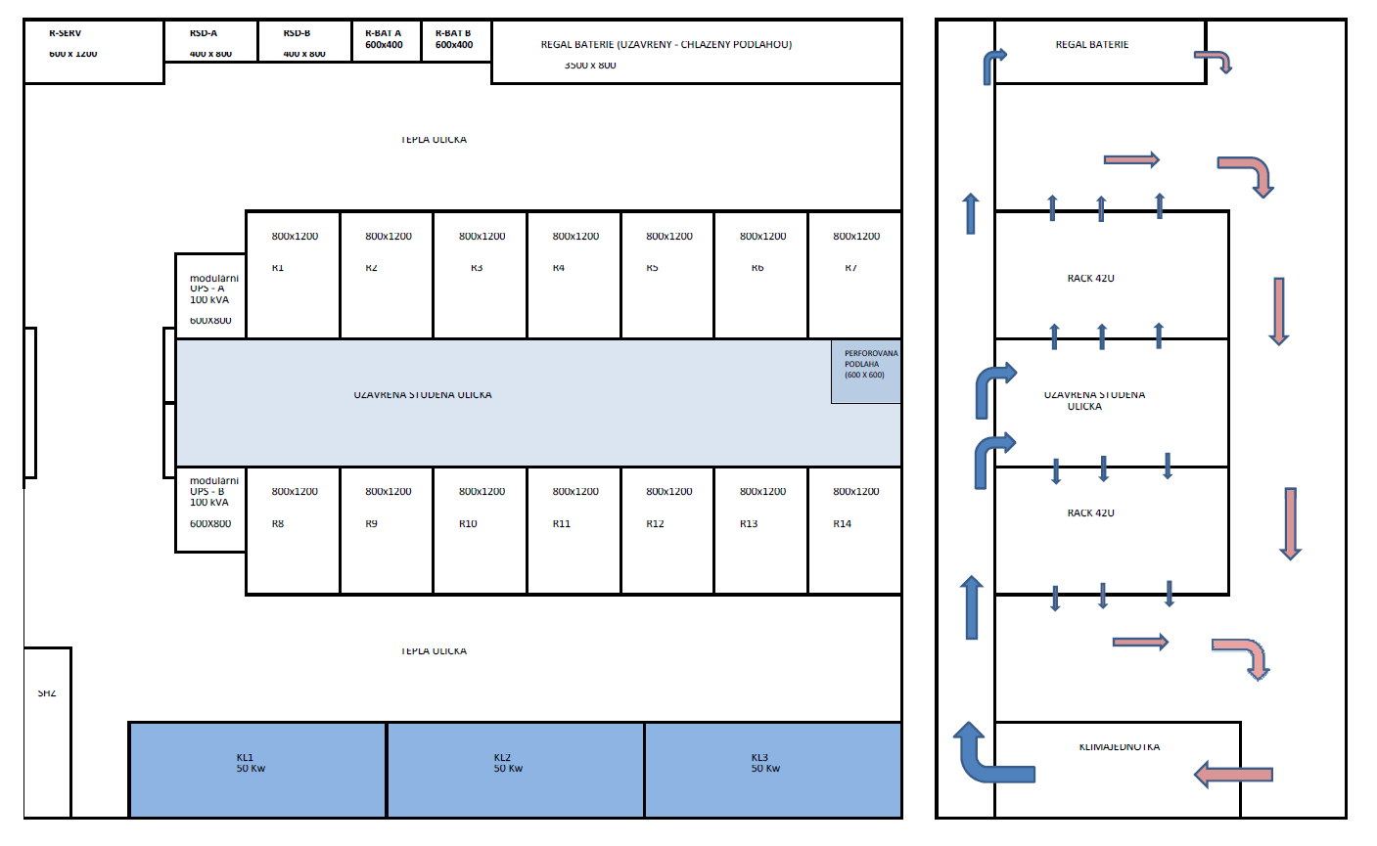
Dvě řady datových rozvaděčů (Rack 1-7, Rack 8-14) Prostřední rozvaděče každé řady (Rack 4 a Rack 11) osazené vzájemným optickým propojením a spoji do dalších částí infrastruktury (MM/OM4 s konektory LC) Požadujeme: Switche zapojené v architektuře spine/leaf Jeden pár spine switchů s konektivitou 25Gbps (rozvaděč Rack 4) Čtyři páry leaf switchů sloužící zároveň jako top-of-the-rack (ToR) v rozvaděčích Rack 3-6, s konektivitou 10Gbps SFP+ nebo BaseT (pro servery) a 25Gbps uplinkem (z každého switche do každého ze spine switchů) Další rozvaděče (Rack 1,7 a Rack 8-14) osazené top-of-the-rack switchi s konektivitou 1Gbps BaseT a 10Gbps uplinkem (z každého switche do každého z leaf switchů v Rack 4) Management switch v každém z rozvaděčů vyjma Rack 3, s konektivitou 1Gbps BaseT, v případě Rack 4-6 s 10Gbps uplinkem (do nejbližších leaf switchů), jinak s 1Gbps uplinkem (do nejbližších ToR switchů) Součástí dodávky musí být také potřebné propojovací kabely pro propojení datové infrastruktury vč. připojení dodávaných serverových technologií. | 